关系图
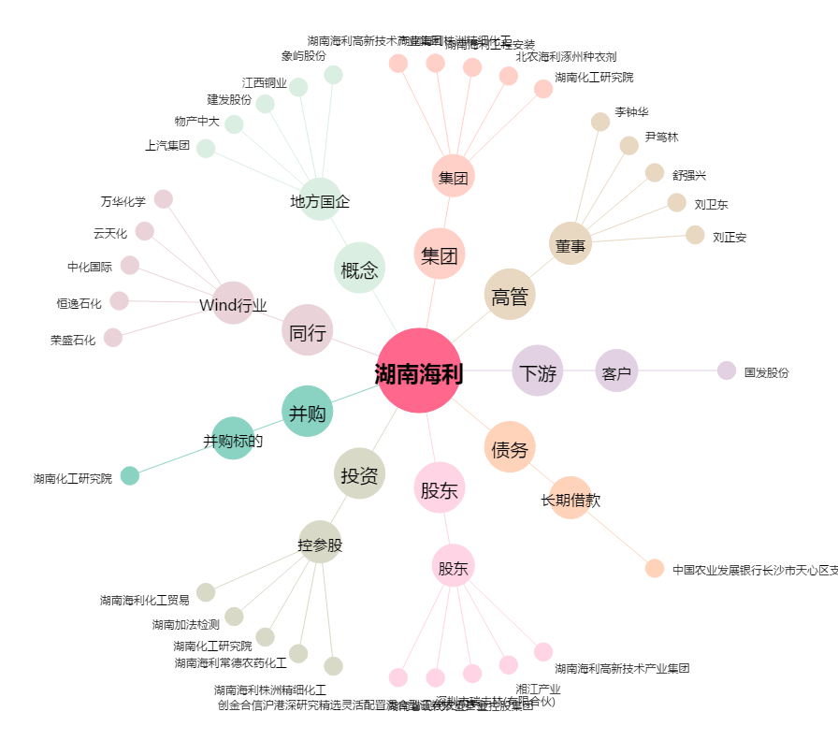
湖南海利[600731.SH] - 关系概览图

